T-5.1พ.ศ. 2563
ตาราง 5.1 | ผู้ป่วยนอก จำแนกตามกลุ่มสาเหตุ (21 กลุ่มโรค) จากสถานบริการสาธารณสุข ของกระทรวงสาธารณสุข พ.ศ. 2556-2563
Table 5.1 | Out- Patients According to 21 Groups of Cause from Health Service Units, Ministry of Public Health: 2013-2020

กลุ่มสาเหตุ |  | 2556 | 2557 | 2558 | 2559 | 2560 | 2561 | 2562 | 2563 |  | Cause groups
 |  | (2013) | (2014) | (2015) | (2016) | (2017) | (2018) | (2019) | (2020)

รวมยอด |  | 6,015,065 | 7,897,513 | 8,248,719 | 9,583,138 | 9,848,592 | 6,668,454 | 10,019,504 | 8,810,088 | Total
1 | โรคติดเชื้อและปรสิต | 185,990 | 221,691 | 230,812 | 260,887 | 243,530 | 180,658 | 327,849 | 215,940 | 1 | Certain infectious and parasitic diseases
2 | เนื้องอก (รวมมะเร็ง) | 49,591 | 87,079 | 90,195 | 110,187 | 141,836 | 97,908 | 137,362 | 135,069 | 2 | Neoplasms
3 | โรคเลือดและอวัยวะสร้างเลือด และความผิดปกติ เกี่ยวกับภูมิคุ้มกัน | 39,788 | 51,603 | 55,645 | 63,481 | 68,858 | 46,649 | 78,572 | 65,531 | 3 | Diseases of the blood and blood forming organs and certain disorder involving the immune mechanism
4 | โรคเกี่ยวกับต่อมไร้ท่อ โภชนาการ และเมตะบอลิสัม | 707,927 | 1,038,966 | 1,106,409 | 1,294,470 | 1,410,192 | 944,510 | 1,438,316 | 1,428,791 | 4 | Endocrine, nutritional and metabolic diseases
5 | ภาวะแปรปรวนทางจิตและพฤติกรรม | 101,199 | 142,734 | 138,506 | 214,489 | 265,789 | 205,256 | 407,333 | 279,018 | 5 | Mental and behavioural disorders
6 | โรคระบบประสาท | 96,211 | 139,877 | 138,331 | 162,789 | 165,649 | 105,798 | 152,503 | 142,605 | 6 | Diseases of the nervous system
7 | โรคตารวมส่วนประกอบของตา | 170,819 | 295,406 | 270,500 | 296,987 | 298,880 | 200,507 | 287,782 | 263,108 | 7 | Diseases of the eye and adnexa
8 | โรคหูและปุ่มกกหู | 49,788 | 63,872 | 61,613 | 79,496 | 85,900 | 55,173 | 80,478 | 71,231 | 8 | Diseases of the ear and mastoid process
9 | โรคระบบไหลเวียนเลือด | 800,744 | 1,150,718 | 1,228,085 | 1,432,687 | 1,569,443 | 1,052,604 | 1,606,787 | 1,622,197 | 9 | Diseases of the circulatory system
10 | โรคระบบหายใจ | 1,031,267 | 1,207,016 | 1,194,021 | 1,441,728 | 1,357,094 | 854,530 | 1,201,141 | 886,112 | 10 | Diseases of the respiratory system
11 | โรคระบบย่อยอาหาร รวมโรคในช่องปาก | 787,496 | 1,020,635 | 1,127,176 | 1,237,834 | 1,250,645 | 916,160 | 1,259,408 | 1,076,241 | 11 | Diseases of the digestive system
12 | โรคผิวหนังและเนื้อเยื่อใต้ผิวหนัง | 227,640 | 260,922 | 283,857 | 297,990 | 313,675 | 220,903 | 279,192 | 246,023 | 12 | Diseases of the skin and subcutaneous tissue
13 | โรคระบบกล้ามเนื้อ รวมโครงร่าง และเนื้อยึดเสริม | 843,344 | 1,070,806 | 1,086,046 | 1,282,929 | 1,282,417 | 826,212 | 1,229,299 | 1,093,067 | 13 | Diseases of the musculoskeletal system and connective tissue
14 | โรคระบบอวัยวะสืบพันธุ์ร่วมปัสสาวะ | 154,847 | 207,050 | 236,362 | 284,852 | 298,270 | 193,451 | 393,366 | 259,483 | 14 | Diseases of the genitourinary system
15 | ภาวะแทรกในการตั้งครรภ์ การคลอด และระยะหลังคลอด | 15,211 | 27,001 | 28,221 | 33,684 | 43,191 | 28,264 | 35,577 | 38,202 | 15 | Complication of pregnancy, childbirth and the puerperium
16 | ภาวะผิดปกติของทารกที่เกิดขึ้นในระยะปริกำเนิด (อายุครรภ์ 22 สัปดาห์ขึ้นไป จนถึง 7 วัน หลังคลอด) | 4,819 | 11,126 | 13,162 | 17,088 | 18,657 | 11,294 | 13,746 | 14,407 | 16 | Certain conditions criginating in the perinatal period
17 | รูปร่างผิดปกติแต่กำเนิด การพิการจนผิดรูปแต่กำเนิด และโครโมโซมผิดปกติ | 7,516 | 13,556 | 10,296 | 10,944 | 15,585 | 10,800 | 11,811 | 10,423 | 17 | Congenital malformations, deformations and chromosomal abnormalities
18 | อาการ อาการแสดงและสิ่งผิดปกติที่พบได้จากการตรวจทางคลินิก และทางห้องปฏิบัติการ ที่ไม่สามารถจำแนกโรคในกลุ่มอื่นได้ | 581,377 | 668,466 | 707,382 | 788,218 | 741,160 | 495,655 | 754,238 | 665,238 | 18 | Symptoms, signs and abnormal clinical and laboratory findings, not elsewhere classified
19 | การเป็นพิษและผลที่ตามมา | 1,133 | 2,803 | 2,333 | 2,428 | 2,252 | 1,830 | 3,368 | 3,030 | 19 | Poisoning, toxic effect, and their sequelae
20 | อุบัติเหตุจากการขนส่งและผลที่ตามมา | 30,420 | 43,207 | 50,212 | 57,679 | 54,092 | 34,267 | 50,195 | 45,873 | 20 | Transport accidents and their sequelae
21 | สาเหตุจากภายนอกอื่น ๆ ที่ทำให้ป่วยหรือตาย | 127,938 | 172,979 | 189,555 | 212,291 | 221,477 | 186,025 | 271,181 | 248,499 | 21 | Other external causes of morbidity and mortality (eg: accidents, injuries, intentional self-harm, assault, animals and plants, complications of medical and surgical care and other unspecified causes)
ที่มา: สำนักงานปลัดกระทรวงสาธารณสุข
Source: Office of the Permanent Secretary for Public Health

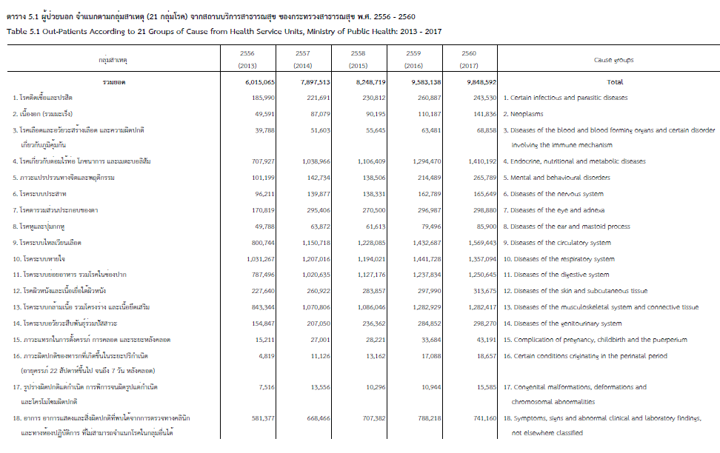

T-5.2 พ.ศ.2563
42
 | ตาราง 5.2 | 10 ลำดับโรคของผู้ป่วยใน จำแนกตามสาเหตุการป่วย 298 กลุ่มโรค จากสถานบริการสาธารณสุข ของกระทรวงสาธารณสุข พ.ศ. 2557 - 2563
 | Table 5.2 | Top-Ten of In-Patients According to 298 Groups of Cause from Health Service Units, Ministry of Public Health: 2014-2020

สาเหตุของโรค |  |  | 2557 | 2558 | 2559 | 2560 | 2561 | 2562 | 2563 | Causes of illness
 |  |  | (2014) | (2015) | (2016) | (2017) | (2019) | (2019) | (2020)

รวมยอด |  |  | 735,241 | 844,639 | 885,003 | 903,531 | 930,022 | 954,730 | 967,862 | Total
1. | ความผิดปกติเกี่ยวกับต่อมไร้ท่อ โภชนาการและเมตะบอลิสัมอื่น ๆ |  | 85,497 | 95,858 | 108,470 | 107,501 | 110,755 | 116,408 | 125,820 | 1. | Other endocrine, nutritional and metabolic disorders
2. | ความดันโลหิตสูงที่ไม่มีสาเหตุนำ |  | 42,251 | 48,335 | 53,549 | 58,311 | 64,196 | 66,889 | 72,033 | 2. | Essential (primary) hypertension
3. | โรคเบาหวาน |  | 27,829 | 31,946 | 34,729 | 37,845 | 41,819 | 42,633 | 45,450 | 3. | Diabetes mellitus
4. | ไตวาย |  | 28,597 | 31,780 | 34,914 | 37,594 | 39,067 | 42,276 | 44,381 | 4. | Renal failure
5. | โลหิตจางอื่น ๆ |  | 32,573 | 37,399 | 39,264 | 37,549 | 38,581 | 39,557 | 40,867 | 5. | Other anaemia
6. | อาการ อาการแสดงและสิ่งผิดปกติที่พบจากการตรวจทางคลีนิก |  | 18,096 | 43,837 | 42,672 | 41,959 | 40,996 | 37,594 | 37,353 | 6. | Other symptoms, signs and abnormal clinical
 | และตรวจทางห้องปฏิบัติการที่มิได้มีรหัสระบุไว้ |  |  |  |  |  |  |  |  |  | and laboratory findings, not Elsewhere classified
7. | ปอดบวม |  | 18,096 | 21,104 | 23,466 | 24,418 | 24,648 | 21,779 | 19,200 | 7. | Pneumonia
8. | บุคคลขอรับบริการสุขภาพด้วยเหตุผลอื่น |  | 16,730 | 19,293 | 19,844 | 21,087 | 20,642 | 21,042 | 10,295 | 8. | Other injuries of specified, unspecified and multiple body regio
9. | การเกิดของทารกตามสถานที่เกิด ปัญหาเกี่ยวกับทารกในครรภ์ |  | 20,870 | 21,634 | 20,705 | 20,230 | 19,266 | 18,528 | 17,677 | 9. | Liveborn infants according to place of birth
Health Statistics.
73
 |  |  |  |  |  |  |  |  |  |  | and related to fetus and amniotic cavity
10 | อาการท้องร่วง กระเพาะและลำไส้อักเสบ ซึ่งสันนิษฐานว่าเกิดจากการติดเชื้อ |  | 15,159 | 15,317 | 18,779 | 14,921 | 18,779 | 17,850 | 14,770 | 10 | Diarrhoea and gastroenteritis of presumed infectious origin
11. | ที่มิได้ระบุไว้ที่อื่นใด |  | 429,543 | 478,136 | 488,611 | 502,116 | 511,273 | 530,174 | 540,016 | 11. | not specified elsewhere
 | ที่มา: สำนักงานปลัดกระทรวงสาธารณสุข
 | Source: Office of the Permanent Secretary for Public Health

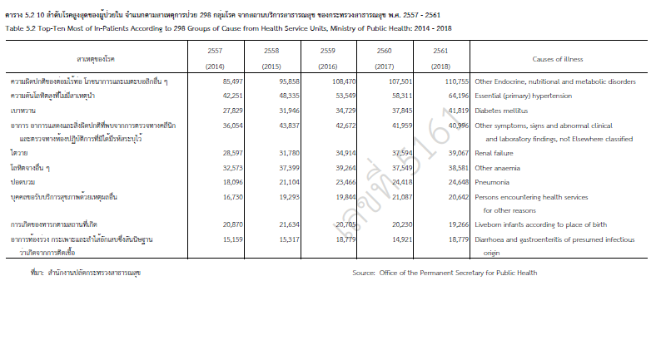
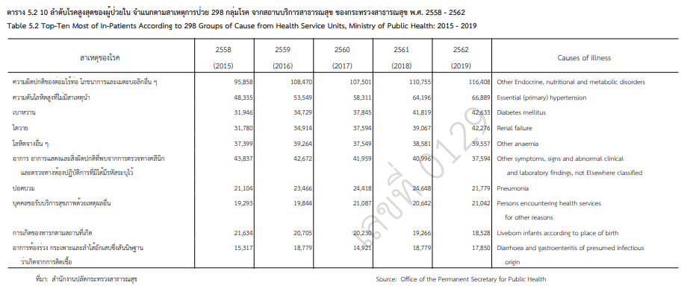

T-5.2
ตาราง | 5.2 | 10 ลำดับโรคสูงสุดของผู้ป่วยใน จำแนกตามสาเหตุการป่วย 298 กลุ่มโรค จากสถานบริการสาธารณสุข ของกระทรวงสาธารณสุข พ.ศ. |  |  |  |  |  |  |  |  |  | 2556- 2563
Table | 5.2 | Top-Ten Most of In-Patients According to 298 Groups of Cause from Health Service Units, Ministry of Public Health: |  |  |  |  |  |  |  |  |  | 2013-2020
RegionID |  |  |  |  |  | สาเหตุของโรค | 2556 (2013_) | 2557 (2014) | 2558 (2015) | 2559 (2016) | 2560 (2017) | 2561 (2018) | 2562 (2019) | 2563 (2020) | Causes of illness
 | RegionName | ProvinceID | ProvinceName | CausesOfIllnessID | CausesOfIllnessIden

4 | ภาคตะวันออกเฉียงเหนือ | 30 | นครราชสีมา | 000 | 430000 | รวม | 804,725 | 735,241 | 844,639 | 885,003 | 903,531 | 930,022 | 954,730 | 967,862 | Total
4 | ภาคตะวันออกเฉียงเหนือ | 30 | นครราชสีมา | 001 | 430001 | อหิวาตกโรค | 5 | 7 | 5 | 5 | 12 | 10 | 12 | 8 | Cholera (A00)
4 | ภาคตะวันออกเฉียงเหนือ | 30 | นครราชสีมา | 002 | 430002 | ไข้รากสาดน้อยและไข้รากสาดเทียม | 72 | 40 | 62 | 59 | 37 | 13 | 37 | 39 | Typhoid and paratyphoid fever (A01)
4 | ภาคตะวันออกเฉียงเหนือ | 30 | นครราชสีมา | 003 | 430003 | โรคบิดจากเชื้อซิเกลลา | 4 | 2 | 4 | 6 | 2 | 2 | 1 | 4 | Shigellosis (A03)
4 | ภาคตะวันออกเฉียงเหนือ | 30 | นครราชสีมา | 004 | 430004 | โรคบิดมีตัว | 148 | 88 | 139 | 113 | 109 | 100 | 76 | 76 | Amoebiasis (A06)
4 | ภาคตะวันออกเฉียงเหนือ | 30 | นครราชสีมา | 005 | 430005 | อาการท้องร่วง กระเพาะและลำไส้อักเสบ ซึ่งสันนิษฐานว่าเกิดจากการติดเชื้อ | 17,186 | 15,159 | 15,317 | 18,779 | 14,921 | 18,779 | 17,850 | 14,770 | Diarrhoea and gastroenteritis of presumed infectious origin (A09)
4 | ภาคตะวันออกเฉียงเหนือ | 30 | นครราชสีมา | 006 | 430006 | โรคลำไส้อักเสบอื่น ๆ | 2,934 | 2,293 | 2,309 | 3,211 | 2,970 | 3,360 | 3,083 | 2,426 | Other intestinal infectious diseases (A02, A04-A05, A07-A08)
4 | ภาคตะวันออกเฉียงเหนือ | 30 | นครราชสีมา | 007 | 430007 | วัณโรคทางเดินหายใจ | 3,039 | 2,848 | 3,542 | 3,574 | 3,371 | 3,432 | 3,463 | 3,444 | Respiratory tuberculosis (A15-A16)
4 | ภาคตะวันออกเฉียงเหนือ | 30 | นครราชสีมา | 008 | 430008 | วัณโรคอื่น ๆ | 836 | 883 | 866 | 810 | 837 | 900 | 802 | 916 | Other Tuberculosis (A17-A19)
4 | ภาคตะวันออกเฉียงเหนือ | 30 | นครราชสีมา | 009 | 430009 | กาฬโรค | - | - | - | - | - | - | 3 | 3 | Plaque (A20)
4 | ภาคตะวันออกเฉียงเหนือ | 30 | นครราชสีมา | 010 | 430010 | โรคติดเชื้อบรูเซลลา | 1 | - | 1 | - | 5 | 8 | 13 | 7 | Brucellosis (A23)
4 | ภาคตะวันออกเฉียงเหนือ | 30 | นครราชสีมา | 011 | 430011 | โรคเรื้อน | 42 | 38 | 36 | 24 | 36 | 19 | 19 | 20 | Leprosy (A30)
4 | ภาคตะวันออกเฉียงเหนือ | 30 | นครราชสีมา | 012 | 430012 | บาดทะยักในเด็กแรกเกิด | - | - | - | - | - | - | - | - | Tetanus neonatorum (A33)
4 | ภาคตะวันออกเฉียงเหนือ | 30 | นครราชสีมา | 013 | 430013 | บาดทะยักอื่น ๆ | 7 | 3 | 6 | 5 | 4 | 1 | 7 | - | Other tetanus (A34-A35)
4 | ภาคตะวันออกเฉียงเหนือ | 30 | นครราชสีมา | 014 | 430014 | โรคคอตีบ | 8 | 1 | 2 | 1 | - | 3 | 4 | 1 | Diphtheria (A36)
4 | ภาคตะวันออกเฉียงเหนือ | 30 | นครราชสีมา | 015 | 430015 | โรคไอกรน | - | 2 | - | 3 | 2 | 3 | 2 | 4 | Whooping cough (A37)
...
4 | ภาคตะวันออกเฉียงเหนือ | 30 | นครราชสีมา | 293 | 430293 | การรับบริการคุมกำเนิด | 2,846 | 1,544 | 3,144 | 3,975 | 5,215 | 5,328 | 5,142 | 5,332 | Contraceptive management (Z30)
4 | ภาคตะวันออกเฉียงเหนือ | 30 | นครราชสีมา | 294 | 430294 | การตรวจคัดกรองก่อนการคลอด และการให้คำแนะนำเกี่ยวกับการตั้งครรภ์อื่น ๆ | 649 | 663 | 876 | 974 | 1,334 | 1,112 | 677 | 577 | Antenatal screening and other supervision of pregnancy (Z34-Z36)
4 | ภาคตะวันออกเฉียงเหนือ | 30 | นครราชสีมา | 295 | 430295 | การเกิดของทารกตามสถานที่เกิด | 23,740 | 20,870 | 21,634 | 20,705 | 20,230 | 19,266 | 18,528 | 17,677 | Liveborn infants according to place of birth (Z38)
4 | ภาคตะวันออกเฉียงเหนือ | 30 | นครราชสีมา | 296 | 430296 | การดูแลและการตรวจหลังคลอด | 42 | 31 | 53 | 64 | 57 | 86 | 78 | 74 | Postpartum care and examination (Z39)
4 | ภาคตะวันออกเฉียงเหนือ | 30 | นครราชสีมา | 297 | 430297 | บุคคลขอรับบริการสุขภาพ เพื่อหัตถการหรือการบริการสุขภาพที่ระบุเฉพาะ | 12,527 | 10,351 | 11,773 | 12,246 | 14,347 | 15,729 | 16,816 | 17,742 | Persons encountering health services for specIfic procedures and health care (Z40-Z54, Z40-Z54)
4 | ภาคตะวันออกเฉียงเหนือ | 30 | นครราชสีมา | 298 | 430298 | บุคคลขอรับบริการสุขภาพด้วยเหตุผลอื่น | 24,209 | 16,730 | 19,293 | 19,844 | 21,087 | 20,642 | 21,042 | 22,719 | Persons encountering health services for other reasons (Z31-Z33, Z37, Z55-Z99)

ที่มา: สำนักงานปลัดกระทรวงสาธารณสุข
Source: Office of the Permanent Secretary for Public Health

